Результаты МО
Диагностическая работа по естественнонаучной грамотности для 8‑го класса в Красноярском крае в 2021-2022 учебном году

Краткий отчет о результатах Рыбинского района

В диагностической работе по естественнонаучной грамотности для 8-х классов приняли участие 291 обучающийся основной школы Рыбинского района.
Основные результаты по муниципальному образованию приведены в сопоставлении со средними данными по региону.
 |  |  |  | Таблица 1

Основные результаты выполнения краевой диагностической работы по естественнонаучной грамотности |  |  | Среднее значение по муниципальному образованию (%) | Среднее значение по краю (%)
Успешность выполнения (% от максимального балла)
Вся работа (общий балл) |  |  | 45.03% | 42.89%
Задания по группам умений | Описание и объяснение естественнонаучных явлений на основе имеющихся научных знаний |  | 58.73% | 48.83%
 | Распознавание научных вопросов и применение методов естественнонаучного исследования |  | 39.06% | 34.05%
 | Интерпретация данных и использование научных доказательств для получения выводов |  | 43.52% | 48.16%
Уровни достижений (% учащихся)
Достигли базового уровня (включая повышенный) |  |  | 92.31% | 82.70%
Достигли повышенного уровня |  |  | 23.44% | 18.00%
 |  |  |  | Диаграмма 1

 | Уровни достижений (% учащихся, результаты которых соответствуют данному уровню достижений) | Уровни достижений (% учащихся, результаты которых соответствуют данному уровню достижений) | Уровни достижений (% учащихся, результаты которых соответствуют данному уровню достижений)
 | -7.69% | 68.86% | 23.44%
 | -17.30% | 64.70% | 18.00%

 | Ниже базового | Базовый | Повышенный

 |  |  |  | Таблица 2
 |  | Уровни достижений (% учащихся, результаты которых соответствуют данному уровню достижений)
 |  | Ниже базового | Базовый | Повышенный
Муниципальное образование (%) |  | 7.69% | 68.86% | 23.44%
Красноярский край (%) |  | 17.30% | 64.70% | 18.00%

Распределение баллов
 | МО | край
0 | 0% | 0.28%
1 | 0% | 0.14%
2 | 1% | 0.84%
3 | 0% | 3.52%
4 | 1% | 2.11%
5 | 3% | 5.06%
6 | 3% | 5.34%
7 | 4% | 6.47%
8 | 5% | 6.19%
9 | 4% | 6.89%
10 | 9% | 7.17%
11 | 8% | 9.00%
12 | 9% | 7.88%
13 | 9% | 8.86%
14 | 10% | 7.59%
15 | 11% | 4.64%
16 | 7% | 4.22%
17 | 5% | 4.78%
18 | 5% | 2.95%
19 | 3% | 2.25%
20 | 1% | 1.83%
21 | 1% | 1.13%
22 | 0% | 0.70%
23 | 0% | 0.14%
24 | 0% | 0.00%
25 | 0% | 0.00%
26 | 0% | 0.00%
 |  |  |  | Диаграмма 2

Освоение основных умений характеризуется не только средними значениями, но и разбросом индивидуальных результатов. На графике ниже представлено распределение результатов освоения трех групп умений в Красноярском крае и в муниципальном образовании (МО). Красными кружками на графике обозначены средние результаты выполнения заданий по каждой из трех групп умений. Каждая такая точка делит краевую выборку на две равные части – показавших результаты выше и ниже средних. Красными квадратами отмечены аналогичные средние результаты, но уже для муниципальной системы. Сплошной синей линией обозначены границы интервалов, в которых находятся результаты выполнения заданий каждой из групп умений половины восьмиклассников края: 25% из них лежат в интервале от красной точки до верхней сплошной линии, 25% – от красной точки до нижней сплошной линии. Еще 25% результатов учеников находятся ниже этого интервала, и 25% – выше, в незакрашенном поле или в точке, соответствующей максимальному баллу. Аналогичные интервалы для муниципальных результатов обозначены красными штрихами.
 |  |  |  | Рисунок 1
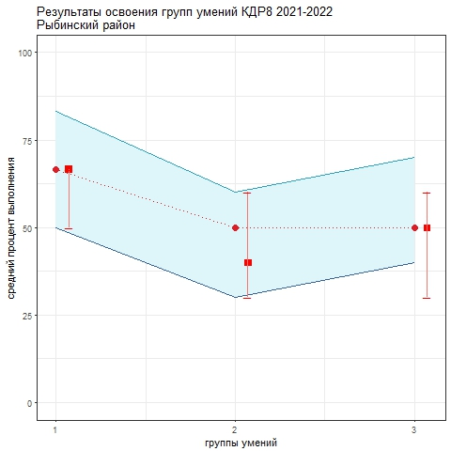

Как показывает график, в регионе в целом разброс индивидуальных результатов по всем группам умений относительно небольшой. Это означает, что показатели освоения основных умений в разных группах школ, в разных территориях близки. Самые низкие результаты показаны по 2-й группе умений (распознавание научных вопросов и применение методов естественнонаучного исследования). Чуть выше результаты по 3-й группе (интерпретация данных и использование научных доказательств для получения выводов) - за счет того, что по этой группе меньше доля низких результатов. Самые ввысокие результаты показаны по 1-й группе умений (описание и объяснение естественнонаучных явлений на основе имеющихся научных знаний).
Анализируя приведенные данные, необходимо ответить на вопросы: 1) объективно ли муниципальные данные отражают положение дел. Об этом можно судить в том числе по диаграмме 2 "Распределение баллов": если, распределение баллов в муниципальной системе заметно отичается от нормального, это может говорить о необъективности проведения процедуры или проверки работ учеников; 2) в чем специфика ситуации в муниципальной системе образования с точки зрения средних значений и распределения результатов по группам умений; 3) что можно сделать для улучшения результатов, для формирования единой естественнонаучной картины мира средствами разных предметов.

